24.04
 | IMAGE | PRODUCT NAME (KR) | PRODUCT NAME (EN) | MSRP | Q'ty / BOX | BARCODE | VOL. | PRODUCT SIZE | PRODUCT WEIGHT(g) | OUT BOX SIZE | OUT BOX WEIGHT(kg) | SHEF LIFE | SUPPLY PRICE (-VAT)
RX |  | 헤이미쉬 알엑스 히알루론산 리치 휩드 크림 | HEIMISH RX HYALURONIC ACID RICH WHIPPED CREAM | ₩36,000 | 80 | 8809481762580 | 50ml | 60*60*65 | 200 | 340*285*296 | 16.7 | 36 | ₩11,160
 |  | 헤이미쉬 알엑스 멀티 비타민 다크 스팟 크림 | HEIMISH RX MULTI VITAMIN DARK SPOT CREAM | ₩36,000 | 80 | 8809481762597 | 50ml | 60*60*65 | 200 | 340*285*296 | 16.9 | 36 | ₩11,160
 |  | 헤이미쉬 알엑스 레티놀 바쿠치올 아이크림 | HEIMISH RX RETINOL BAKUCHIOL EYE CREAM | ₩38,000 | 80 | 8809481762603 | 30ml | 55*55*65 | 150 | 475*300*170 | 12.8 | 36 | ₩11,780
 |  | 헤이미쉬 알엑스 아하 바하 필링 세럼 | HEIMISH RX AHA BHA PEELING SERUM | ₩28,000 | 80 | 8809481762627 | 35ml | 50*50*105 | 180 | 445*280*242 | 15.5 | 36 | ₩8,680
 |  | 헤이미쉬 알엑스 멀티 비타민 글로우 세럼 | HEIMISH RX MULTI VITAMIN GLOW SERUM | ₩28,000 | 80 | 8809481762634 | 35ml | 50*50*105 | 175 | 445*280*242 | 15.1 | 36 | ₩8,680
 |  | 헤이미쉬 알엑스 레티놀 바쿠치올 부스터 오일 | HEIMISH RX RETINOL BAKUCHIOL BOOSTER OIL | ₩28,000 | 80 | 8809481762641 | 35ml | 50*50*105 | 170 | 445*280*242 | 14.6 | 36 | ₩8,680
 |  | 헤이미쉬 알엑스 히알루론산 하이드레이팅 세럼 | HEIMISH RX HYALURONIC ACID HYDRATING SERUM | ₩28,000 | 80 | 8809481762658 | 35ml | 50*50*105 | 180 | 445*280*242 | 15.2 | 36 | ₩8,680
 |  | 헤이미쉬 알엑스 히알루론산 하이드레이팅 선스크린 | HEIMISH RX HYALURONIC ACID HYDRATING SUNSCREEN | ₩26,000 | 80 | 8809481762610 | 50ml | 52*28*135 | 75 | 450*310*170 | 6.8 | 24 | ₩8,730
 |  | 헤이미쉬 알엑스 레티놀 바쿠치올 하이드로겔 아이패치 | HEIMISH RX RETINOL BAKUCHIOL HYDROGEL EYE PATCH | ₩22,000 | 80 | 8809481762665 | 1.4g*60ea | 80*80*55 | 205 | 455*375*280 | 17.6 | 36 | ₩9,020
 |  | 헤이미쉬 알엑스 아하 바하 엔자임 스크럽 | HEIMISH RX AHA BHA ENZYME SCRUB | ₩18,000 | 80 | 8809481762542 | 130ml | 55*45*170 | 175 | 405*320*382 | 15.4 | 36 | ₩7,200
 |  | 헤이미쉬 알엑스 아미노 비오틴 리바이탈라이징 샴푸 | HEIMISH RX AMINO BIOTIN REVITALIZING SHAMPOO | ₩26,000 | - | 8809481762566 | 400ml | 75*75*155 | 505 | - | - | 36 | ₩10,400
 |  | 헤이미쉬 알엑스 아미노 케라틴 히트 프로텍팅 리브인 트리트먼트 | HEIMISH RX AMINO KERATIN HEAT PROTECTING LEAVE IN TREATMENT | ₩22,000 | 80 | 8809481762573 | 150ml | 50*40*195 | 195 | 565*375*237 | 16.8 | 36 | ₩8,800
skincare |  | 헤이미쉬 마린케어 아이크림(N1) | heimish Marine Care Eye Cream 30ml | ₩36,000 | 80 | 8809481761217 | 30ml | 55*50*65 | 150 | 475*300*170 | 12.7 | 36 | ₩10,947
 |  | 마린케어 딥 모이스처 너리싱 멜팅 크림 | heimish Marine Care Deep Moisture Nourishing Melting Cream | ₩34,000 | 80 | 8809481761248 | 55ml | 60*60*65 | 200 | 340*285*296 | 17.1 | 36 | ₩10,339
 |  | 마린케어 레티놀 아이 세럼 | heimish Marine Care Retinol Eye Serum | ₩28,000 | 80 | 8809481762108 | 30ml | 35*25*135 | 50 | 385*255*165 | 4.6 | 36 | ₩8,515
 |  | 마린케어 레티놀 포 페이스 세럼 | heimish Marine Care Retinol For Face Serum | ₩34,000 | 80 | 8809481762443 | 50ml | 50*50*100 | 115 | 430*270*244 | 10.3 | 36 | ₩10,983
 |  | 워터 멜론 모이스처 수딩 젤 크림 | heimish Watermelon Moisture Soothing Gel Cream | ₩28,000 | 80 | 8809481761378 | 110ml | 75*75*60 | 235 | 405*335*280 | 16.5 | 36 | ₩10,105
 |  | 불가리안 로즈 사틴 크림 | heimish Bulgarian Rose Satin Cream | ₩36,000 | 80 | 8809481760890 | 50ml | 60*60*65 | 195 | 340*285*296 | 16.9 | 30 | DISCONTINUED
 |  | 블랙 로즈 하이드라 플럼핑 샤벳 크림 | heimish Black Rose Hydra Plumping Sorbet Cream | ₩34,000 | 80 | 8809481762535 | 50ml | 60*60*60 | 200 | 325*132*138 | 16.9 | 36 | ₩11,400
 | 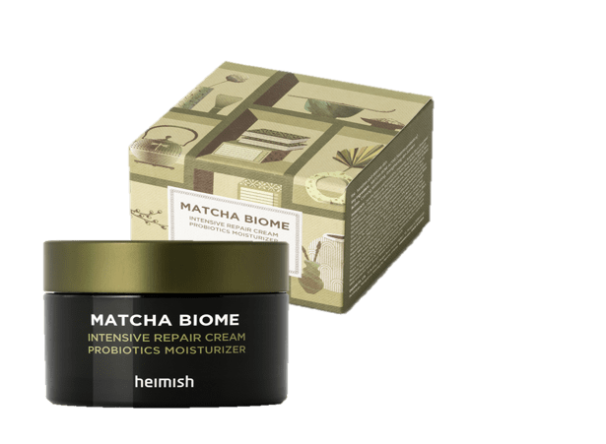 | 말차 바이옴 인텐시브 리페어 크림 | heimish Matcha Biome Intensive Repair Cream | ₩28,000 | 80 | 8809481761859 | 50ml | 60*60*50 | 150 | 340*275*235 | 13.7 | 36 | ₩8,515
 |  | 말차 바이옴 오일프리 젤 모이스처 라이저 | heimish Matcha Biome Oil FREE Calming Gel Moisturizer | ₩22,000 | 80 | 8809481761934 | 100ml | 50*40*170 | 135 | 565*360*195 | 11.2 | 36 | ₩7,940
 |  | 말차 바이옴 레드니스 릴리프 하이드레이팅 토너 | heimish Matcha Biome Redness Relief Hydrating Toner | ₩20,000 | 80 | 8809481761804 | 150ml | 45*45*155 | 260 | 415*260*357 | 22.5 | 36 | ₩8,355
 |  | 불가리안 로즈 톤업 선스크린 | heimish Bulgarian Rose Tone-up Sunscreen SPF50+ PA+++ | ₩20,000 | 80 | 8809481761767 | 30ml | 55*35*100 | 60 | 380*250*240 | 5.9 | 36 | DISCONTINUED
 |  | 모링가 세라마이드 인텐스 하이드레이션 크림 | heimish Moringa Ceramide Hyaluronic Hydrating Cream | ₩36,000 | 80 | 8809481762290 | 50ml | 60*60*65 | 200 | 340*285*296 | 16.9 | 36 | ₩10,947
 |  | 모링가 세라마이드 콜라겐 인리치드 모이스처라이저 | heimish Moringa ceramide collagen enriched moisturizer | ₩36,000 | 80 | 8809481762283 | 120ml | 60*60*135 | 305 | 525*335*310 | 26.1 | 36 | DISCONTINUED
 |  | 모링가 세라마이드 히알루론산 하이드레이팅 워터리 선스크린 | heimish Moringa Hyaluronic Hydrating Watery Sunscreen | ₩22,000 | 80 | 8809481762306 | 50ml | 45*20*155 | 80 | 445*250*180 | 6.9 | 36 | ₩8,690
Cleansing |  | 올 클린 화이트 클레이 폼 | heimish All Clean White Clay Foam | ₩12,000 | 80 | 8809481760548 | 150g | 60*50*170 | 200 | 450*330*378 | 15.8 | 36 | ₩4,604
 |  | 올 클린 그린 폼 | heimish All Clean Green Foam | ₩12,000 | 80 | 8809481760722 | 150ml | 60*50*170 | 200 | 450*330*378 | 15.8 | 36 | ₩4,604
 | 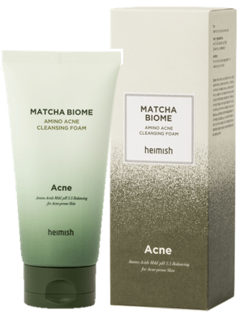 | 말차 바이옴 아미노 아크네 클렌징 폼 | heimish Matcha Biome Amino Acne Cleansing Foam | ₩14,000 | 80 | 8809481761811 | 150g | 60*50*170 | 200 | 450*330*378 | 17.6 | 36 | ₩5,371
 |  | 올 클린 젠틀 익스폴리에이팅 젤 클렌저 | heimish All Clean Gentle Exfoliating Gel Cleanser | ₩14,000 | 80 | 8809481762313 | 130ml | 50*40*180 | 180 | 365*275*400 | 15.4 | 36 | DISCONTINUED
 |  | 말차 바이옴 퍼펙트 클렌징 오일 | heimish Matcha Biome Perpect Cleansing Oil | ₩20,000 | 80 | 8809481762405 | 150ml | 45*45*190 | 250 | 425*265*420 | 21.2 | 36 | ₩8,355
 | 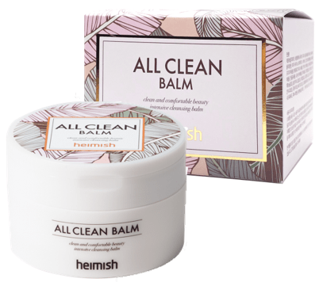 | 올 클린 밤 (N1) | heimish All Clean Balm | ₩18,000 | 80 | 8809481760678 | 120ml | 80*80*60 | 210 | 445*360*275 | 18.1 | 36 | ₩8,714
 |  | [여행키트] 헤이미쉬 올 클린 밤 50ml | heimish All Clean Balm 50ml | ₩10,000 | 80 | 8809481761231 | 50ml | 65*65*45 | 100 | 360*295*220 | 8.3 | 36 | ₩5,870
 | 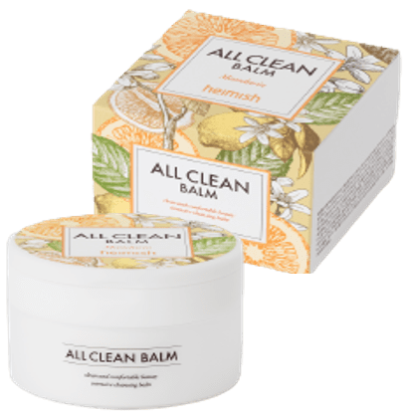 | 올 클린 밤_ 만다린 | heimish All Clean Balm_Mandarin | ₩18,000 | 80 | 8809481761996 | 120ml | 80*80*60 | 210 | 445*360*275 | 18.1 | 36 | ₩8,714
 |  | 올 클린 밤_만다린 50ml | heimish All Clean Balm_ Mandarin 50ml | ₩10,000 | 80 | 8809481762016 | 50ml | 65*65*45 | 100 | 360*295*220 | 8.3 | 36 | ₩5,870
Mask | 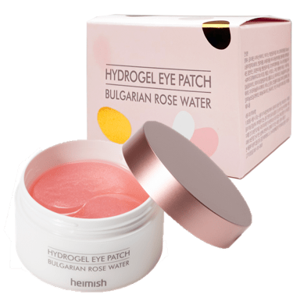 | 불가리안 로즈 하이드로겔 아이패치 (N2) | heimish Bulgarian Rose Hydrogel Eye Patch | ₩20,000 | 80 | 8809481760883 | 1.4g*60매 | 80*80*55 | 200 | 455*375*280 | 17.5 | 36 | ₩6,764
 | 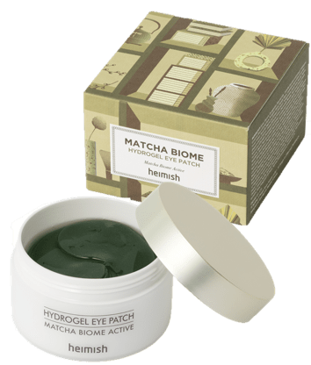 | 말차 바이옴 하이드로겔 아이패치 | heimish Matcha Biome Hydrogel Eye Patch | ₩20,000 | 80 | 8809481761828 | 1.4g*60매 | 80*80*55 | 195 | 455*375*280 | 17.5 | 36 | ₩7,218
 | 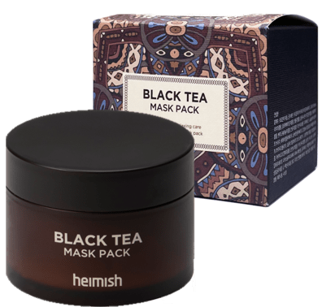 | 블랙티 프레쉬 팩 | heimish Blacktea Fresh Pack | ₩22,000 | 80 | 8809481760906 | 110ml | 75*75*60 | 235 | 410*340*285 | 18.4 | 30 | ₩9,190
 |  | 데일리즘 스머지 스탑 마스카라 | heimish Dailism Smudge Stop Mascara | ₩14,000 | 300 | 8809481760524 | 9g | 20*20*120 | 25 | 470*360*270 | 8.8 | 30 | ₩5,201
 |  | 데일리즘 스머지 스탑 마스카라 볼륨 | heimish Dailism Smudge Stop Mascara Volume | ₩14,000 | 300 | 8809481762009 | 9g | 20*20*120 | 25 | 470*360*270 | 8.8 | 30 | ₩5,201
 | 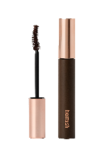 | 데일리즘 스머지 스탑 마스카라 컬링 브라운 | heimish Dailism Smudge Stop Mascara Curling Brown | ₩14,000 | 300 | 8809481762429 | 9g | 20*20*120 | 25 | 470*360*270 | 8.8 | 30 | ₩5,201
 |  | 데일리즘 스머지 스탑 마스카라 볼륨 브라운 | heimish Dailism Smudge Stop Mascara Volume Brown | ₩14,000 | 300 | 8809481762436 | 9g | 20*20*120 | 25 | 470*360*270 | 8.8 | 30 | ₩5,201
Base | 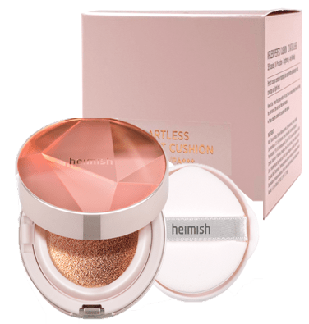 | 아트리스 퍼펙트 쿠션 SPF50+ PA+++ 21 라이트 베이지(N1) | heimish Artless Perfect Cushion SPF50+ PA+++ 21 Light Beige | ₩34,000 | 80 | 8809481760470 | 13g*2 | 75*75*60 | 125 | 410*340*285 | 10.2 | 36 | DISCONTINUED
 |  | 아트리스 퍼펙트 쿠션 SPF50+ PA+++ 23 내추럴 베이지(N1) | heimish Artless Perfect Cushion SPF50+ PA+++ 23 Natural Beige | ₩34,000 | 80 | 8809481760487 | 13g*2 | 75*75*60 | 125 | 410*340*285 | 10.2 | 36 | DISCONTINUED
 |  | 아트리스 퍼펙트 쿠션 SPF50+ PA+++ 25 미디움 베이지 | heimish Artless Perfect Cushion SPF50+ PA+++ 25 Medium Beige | ₩34,000 | 80 | 8809481762511 | 13g*2 | 75*75*60 | 125 | 410*340*285 | 10.2 | 36 | ₩15,750
 |  | 아트리스 글로우 베이스 SPF50+ PA+++ | heimish Artless Glow Base SPF50+ PA+++ | ₩22,000 | 80 | 8809481760463 | 40ml | 40*20*135 | 75 | 415*270*165 | 6.5 | 30 | ₩8,565
 |  | 아트리스 글로우 틴티드 선스크린 샤인베이지 SPF50+ PA+++ | heimish Artless Glow Tinted Sunscreen SPF50+ PA+++ | ₩22,000 | 80 | 8809481762252 | 40ml | 40*20*135 | 75 | 415*270*165 | 6.5 | 30 | ₩8,565
 |  | 헤이미쉬 모링가 세라마이드 비비크림 19 페어 베이지 | heimish Moringa Ceramide BB Cream SPF30 PA++ 19 Fair Beige | ₩22,000 | 80 | 8809481762320 | 30g | 35*25*155 | 55 | 390*260*187 | 5.0 | 36 | ₩7,315
 |  | 헤이미쉬 모링가 세라마이드 비비크림 21 라이트 베이지 | heimish Moringa Ceramide BB Cream SPF30 PA++ 21 Light Beige | ₩22,000 | 80 | 8809481762337 | 30g | 35*25*155 | 55 | 390*260*187 | 5.0 | 36 | ₩7,315
 |  | 헤이미쉬 모링가 세라마이드 비비크림 23 라이트 미디움 | heimish Moringa Ceramide BB Cream SPF30 PA++23 Light Medium | ₩22,000 | 80 | 8809481761903 | 30g | 35*25*155 | 55 | 390*260*187 | 5.0 | 36 | ₩7,315
 |  | 헤이미쉬 모링가 세라마이드 비비크림 25 미디움 | heimish Moringa Ceramide BB Cream SPF30 PA++ 25 Medium | ₩22,000 | 80 | 8809481761910 | 30g | 35*25*155 | 55 | 390*260*187 | 5.0 | 36 | ₩7,315
 |  | 헤이미쉬 모링가 세라마이드 비비크림 27 라이트 탄 | heimish Moringa Ceramide BB Cream SPF30 PA++ 27 Light Tan | ₩22,000 | 80 | 8809481761927 | 30g | 35*25*155 | 55 | 390*260*187 | 5.0 | 36 | ₩7,315
 |  | 헤이미쉬 모링가 세라마이드 비비크림 28 탄 | heimish Moringa Ceramide BB Cream SPF30 PA++ 28 Tan | ₩22,000 | 80 | 8809481762344 | 30g | 35*25*155 | 55 | 390*260*187 | 5.0 | 36 | ₩7,315
 |  | 헤이미쉬 모링가 세라마이드 비비크림 29 다크 올리브 | heimish Moringa Ceramide BB Cream SPF30 PA++ 29 Dark Olive | ₩22,000 | 80 | 8809481762351 | 30g | 35*25*155 | 55 | 390*260*187 | 5.0 | 36 | ₩7,315
 |  | 헤이미쉬 모링가 세라마이드 비비크림 31 딥 | heimish Moringa Ceramide BB Cream SPF30 PA++ 31 Deep | ₩22,000 | 80 | 8809481762146 | 30g | 35*25*155 | 55 | 390*260*187 | 5.0 | 36 | ₩7,315
 |  | 모링가 세라마이드 프레스드 셋팅 파우더 | heimish Moringa Ceramide Pressed Setting Powder | ₩14,000 | 80 | 8809481761873 | 5g | 70*20*55 | 45 | 360*270*125 | 4.3 | 36 | ₩6,166
Tool |  | 루비셀퍼프 5개입 | heimish Ruby Cell Puff 5EA | ₩8,000 | 480 | 8809481761347 | 5ea | 55*55*45 | 15 | 355*295*265 | 7.6 | - | ₩3,710
SAMPLE |  | 올클린밤 블리스터 (5ml) | heimish All Clean Balm Blister 5ml | ₩1,100 | 400 | 8809481761507 | 5ml |  |  |  |  | 36 | ₩590
 |  | 올클린밤 만다린 블리스터 (5ml) | heimish All Clean Balm Mandarin Blister 5ml | ₩1,100 | 400 | 8809481762122 | 5ml |  |  |  |  | 36 | ₩590
 |  | 올 클린 젠틀 익스폴리에이팅 젤 클렌저 mini | heimish All Clean Gentle Exfoliating Gel Cleanser 20ml | ₩4,000 | 300 | 8809481762450 | 20ml |  |  |  |  | 36 | DISCONTINUED
 |  | 말차 바이옴 퍼펙트 클렌징 오일 mini | heimish Matcha Biome Perpect Cleansing Oil 17ml | ₩4,000 | 200 | 8809481762467 | 17ml |  |  |  |  | 36 | ₩2,640

